상품제안서
타올세트 송월 타올 수건+소화기 | 상품코드: F31296

 |  |  |  |  |  |  | 02-412-0044 | www.easy1.co.kr
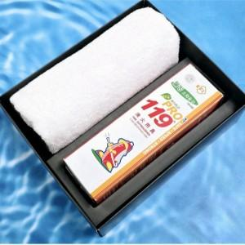

【상세/제작정보】 | <p><span style="background-color: rgb(255, 255, 255); color: rgb(51, 51, 51); font-family: &quot;Nanum Gothic&quot;, sans-serif;">*박스:20개예정(택배6000원)</span></p><p><span style="background-color: rgb(255, 255, 255); color: rgb(51, 51, 51); font-family: &quot;Nanum Gothic&quot;, sans-serif;">*쇼핑백:통기성&nbsp;리유저블백(랜덤)&nbsp;별도공급시:개당 500원</span></p><p><span style="background-color: rgb(255, 255, 255); color: rgb(51, 51, 51); font-family: &quot;Nanum Gothic&quot;, sans-serif;">&nbsp; &nbsp;인쇄시300원(100개미만&nbsp;3만원)</span>​</p>

【인쇄/포장옵션】 | 레이저, 스티커, DTF / 포장지포장

【공급단가】 | 수량 | 50~ | 100~ | 500~ | 1,000~ | 2,000~
*VAT별도 | 단가 | 17,760원 | 17,460원 | 17,020원 | 16,720원 | 16,280원

【상품 URL】 | https://dev.easy1.co.kr:443/src/goods_detail.php?gdno=31296

